PERSONAS FORMADAS EN RETORNO
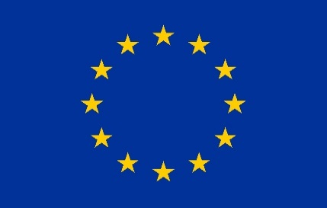
 |  |  |  |  |  |  |  | CONVOCATORIA 2024

 |  |  |  |  |  |  |  |  |  |  | INSTRUCCIONES
 |  |  |  |  | Cofinanciado por la Unión Europea |  |  |  |  |  | 1 Hace referencia a profesionales o personal voluntario de su entidad, o de otras, que reciben formación en temas relacionados con el retorno 2 Hace referencia a la duración en horas de la formación en contenidos de retorno dentro de una formación no exclusiva de retorno .

D./ Dª….................................................., representante legal de la entidad, certifica la veracidad de todos los datos facilitados en el presente Anexo (Este documento deberá presentarse en formtato Excel y en formato PDF firmado electronicamente para ser considerado válido.
En …………………………… a…….. de …………………….............………… de …………………...
Fdo:
 |  |  |  |  |  |  |  | Número total de participantes en las actividades de formación (1).

 |  |  |  |  |  |  |  | 0

Nº DE PARTICIPANTE | CONVOCATORIA | ENTIDAD QUE IMPARTE LA FORMACIÓN | ENTIDAD DEL PERSONAL QIUE RECIBE LA FORMACIÓN | NOMBRE | APELLIDOS | SEXO | TRAMOS EDAD FAMI | TITULO FORMACIÓN REALIZADA | TIPO DE FORMACIÓN | FECHA DE REALIZACIÓN | DURACIÓN EN HORAS | DURACIÓN CONTENIDOS DE RETORNO (2) | CC.AA DONDE SE REALIZA LA FORMACION | ENTIDAD ORGANIZADORA
1
2
3
4
5
6
7
8
9
10
11
12
13
14
15
16
17
18
19
20
21
22
23
24
25
26
27
28
29
30
31
32
33
34
35
36
37
38
39
40
41
42
43
44
45
46
47
48
49
50
51
52
53
54
55
56
57
58
59
60
61
62
63
64
65
66
67
68
69
70

